CSI300
 |  | CSI300 | GJR | 测试 | base line
 |  |  |  | pt | 252 | 252 | 126 | 126 | 66 | 66 | 252 | 126 | 66
 |  | 共1479行数据 |  | n_steps | 252 | 252 | 126 | 126 | 66 | 66
 |  | 测试数据量均为264 |  | LSTM1 | 10 | 10 | 10 | 10 | 10 | 10
 |  |  |  | forget | 0.3 | 0.3 | 0.3 | 0.3 | 0.3 | 0.3
 | 代码 | ret[i]=(math.log(price[i])-math.log(price[i-1]))*100 |  | LSTM2 | 4 | 4 | 4 | 4 | 4 | 4
 | 起止日期 | 20120903 | 20180928 | forget | 0.8 | 0.8 | 0.8 | 0.8 | 0.8 | 0.8
 |  |  |  | LSTM3 | 2 | 2 | 2 | 2 | 2 | 2
 |  |  |  | forget | 0.8 | 0.8 | 0.8 | 0.8 | 0.8 | 0.8
 |  |  |  | FC1,act:ReLu | 5 | 5 | 5 | 5 | 5 | 5
 |  |  |  | FC2,act:ReLu | 1 | 1 | 1 | 1 | 1 | 1
 |  |  |  | epoch | 150 | 150 | 150 | 150 | 150 | 150
 |  |  |  | lr | 0.0001 | 0.0001 | 0.0001 | 0.0001 | 0.0001 | 0.0001
 |  |  |  | batch size | 1 | 1 | 1 | 1 | 1 | 1
 |  |  |  | data period | 5y+1y | 5y+1y | 5y+1y | 5y+1y | 5y+1y | 5y+1y
 |  |  |  | commend |  | 去Garch参数 |  | 去Garch参数 |  | 去Garch参数 | GJRGarch | GJRGarch | GJRGarch
 |  |  |  | MSE | 0.001200 | 0.004064 | 0.005913 | 0.004206 | 0.003608 | 0.002083 | 0.126733 | 0.037050 | 0.033144

 | 股价图

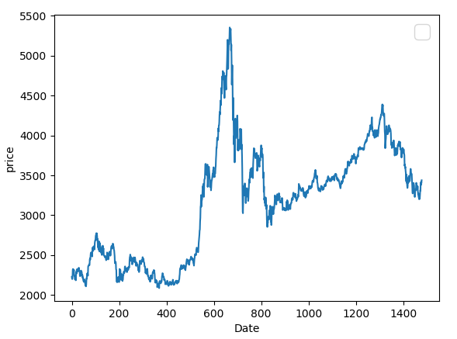

 |  |  |  | MAE | 0.027214034823 | 0.029597495619 | 0.085282470236 | 0.046037902958 | 0.051548878966 | 0.046522988241 | 0.2370574217 | 0.138837 | 0.14944661305

 |  |  |  | HMSE | 0.0034460830001 | 0.00073772193574 | 0.029688450779 | 0.001579812169 | 0.0051807559944 | 0.0046491478711 | 0.17500529639 | 0.030004 | 0.02059483457

 |  |  |  | HMAE | 0.054330079367 | 0.050355192714 | 0.20912241017 | 0.068484666068 | 0.049348037869 | 0.033363119977 | 0.27878432549 | 0.122464 | 0.11595263804

 |  |  |  | 结论

备注： | 在论文中，LSTM-based hybrid model with one Garch model（G-LSTM） 的MSE为0.00252
 | 我们有与在计算return的时候，已经乘以100，所以上述结果，0.5则相当于论文中的0.005

